素材
段彩図作成検討

 | 素材： | AW3D 30
 |  | http://www.eorc.jaxa.jp/ALOS/aw3d30/index_j.htm

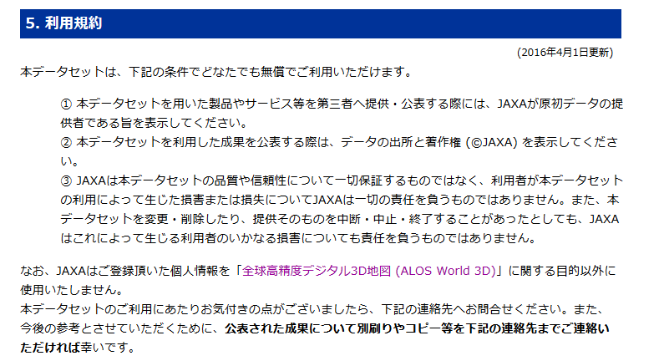

 | ダウンロードリンク：
 |  | http://www.eorc.jaxa.jp/ALOS/en/aw3d30/data/index.htm

 |  | ----------------------------------
 |  | ID: y_hirano@incrementp.co.jp
 |  | Password: wOm56jdgG
 |  | ----------------------------------

 | 課題：
 |  | ラスターの状態で段彩表現することは可能。
 |  | 等高線も発生はさせられる。
 |  | しかし、段彩のポリゴン化ができない状態。（そこだけ外に頼んで何とかなるものか？）

サンプル
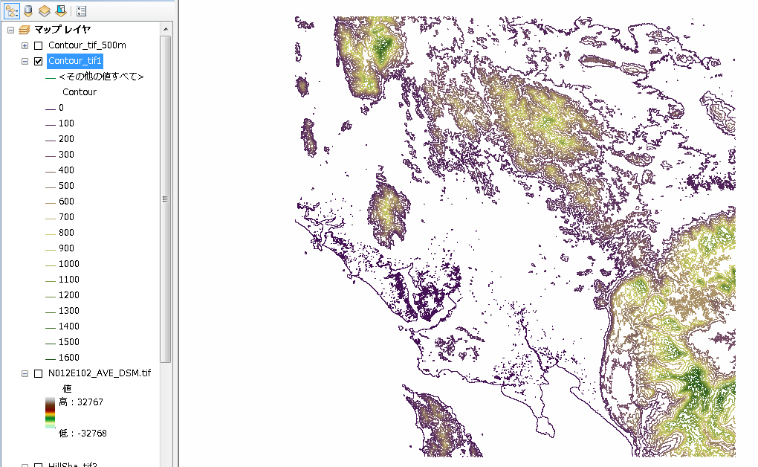
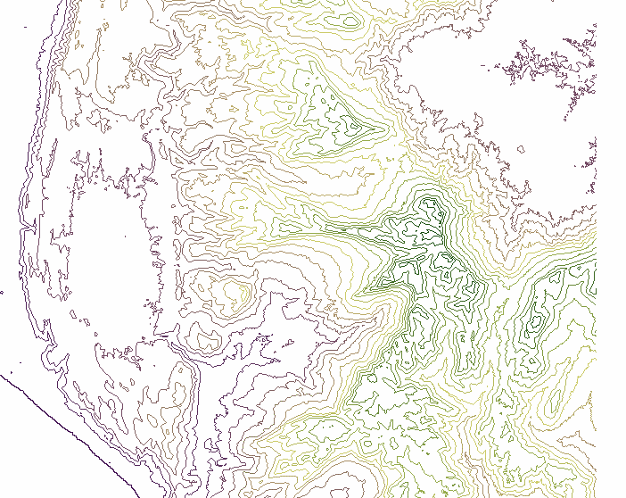
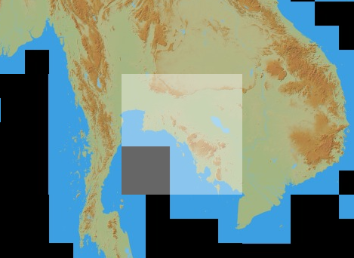
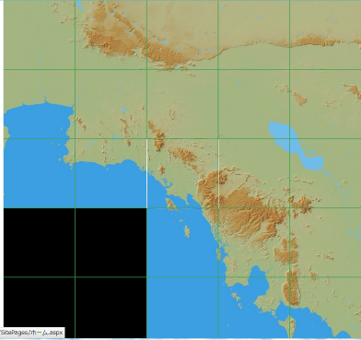

N012E102

 |  | \\win\tdc\asean\Work\段彩図検討\AW3D30\data\THA\S

N012E102_AVE_DSM.tif

 | ■単純に100ｍごとに塗り分けた状態（分類） |  | 0ｍ以下非表示
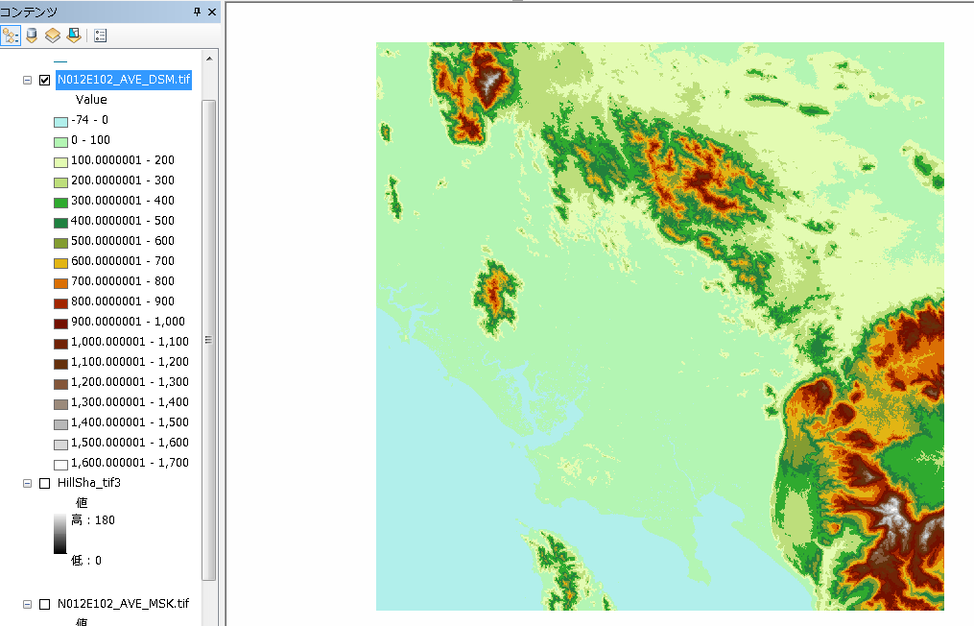
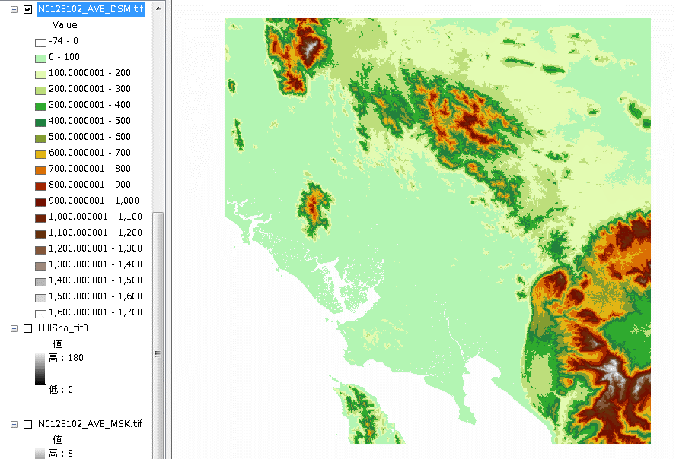

 | ■上記に陰影を追加（プロパティ設定より、陰影起伏効果を使用）

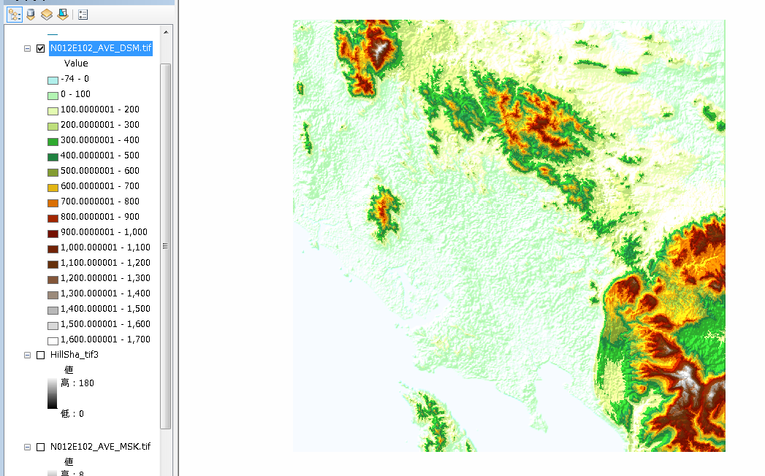

 | ■ストレッチ（ヒストグラムを読み込み）
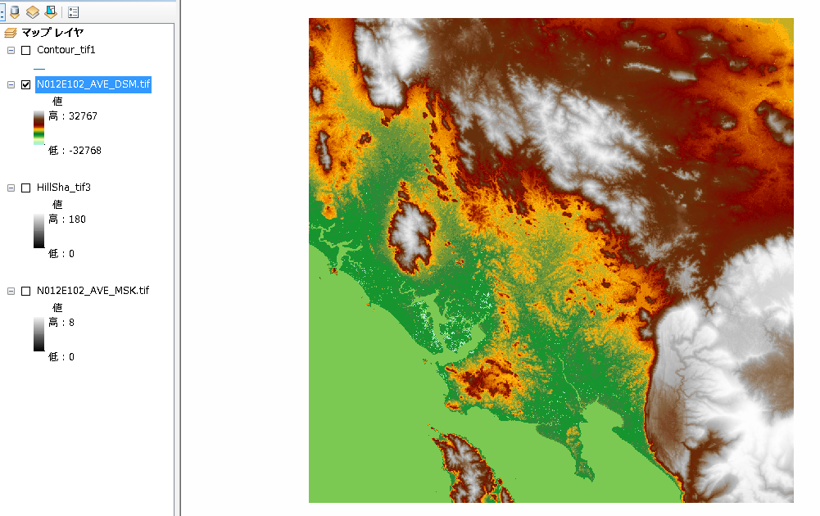

 | ■ストレッチ（ヒストグラムを読み込み）→陰影効果を追加
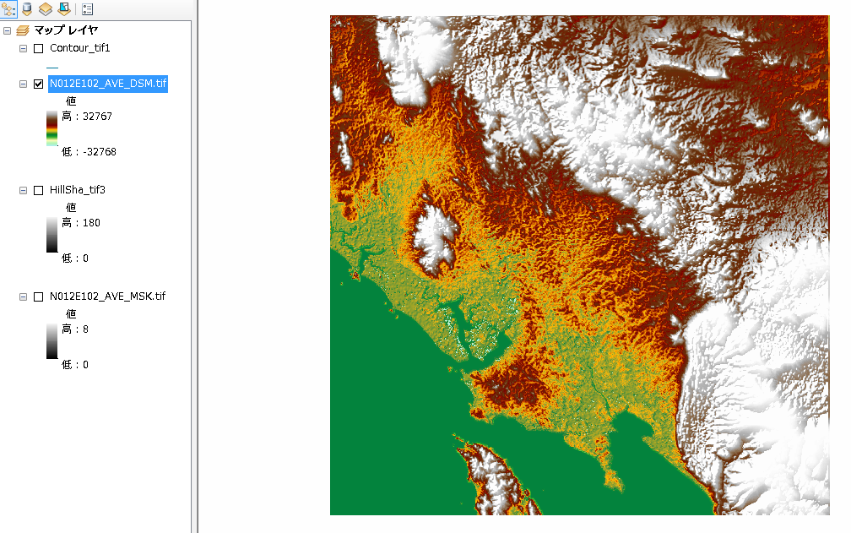

 | ■コンター（100ｍ間隔）※ラインデータ

等高線ポリゴン作成手順
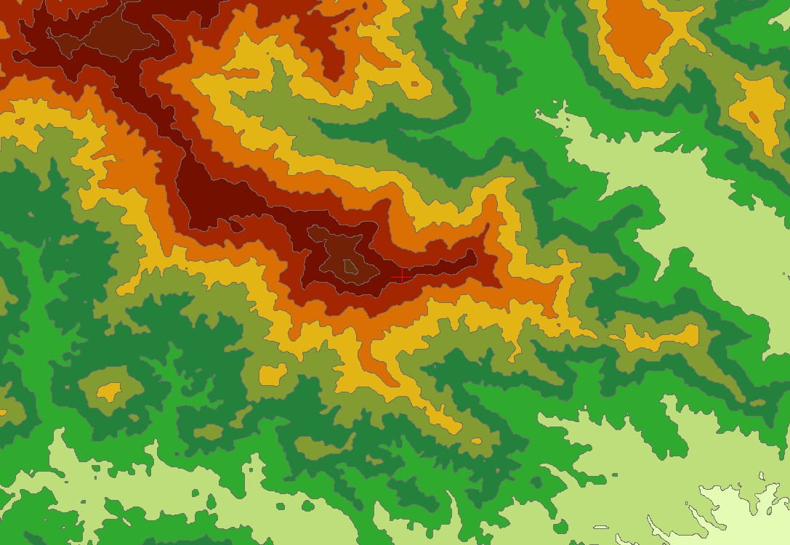
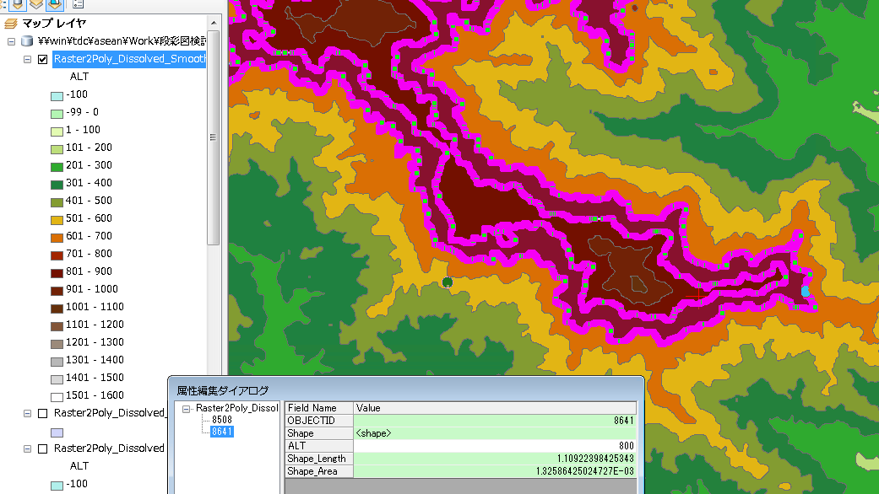
素材 | N012E102_AVE_DSM.tif
作業MXD | \\win\tdc\asean\Work\段彩図検討\test2.mxd

①ラスタからポリゴンに変換
 | ArcToolbox - 変換ツール - ラスターから変換 - ラスター→ポリゴン(Raster to Polygon)実行
 | ※ポリゴン単純化オプション はON/OFFとも結果は変わらないように見える

②ステップ①で作ったポリゴンデータのテーブルに対して新しい列を追加（by ArcCatalog） ＊数値フィールド
 | ＊フィールド名：ALT (short integer)

③ArcMapで②のテーブルを開いて、追加した列に対してフィールド演算を実施
 | Int ( [GRIDCODE]/100 )*100

 | →これにより1m単位になっているグリッドごとの標高値を100m単位に変更

④ArcMapで、ALTの値が同じポリゴンをDissolve
 | ディゾルブフィールド：ALT
 | マルチパート：OFF

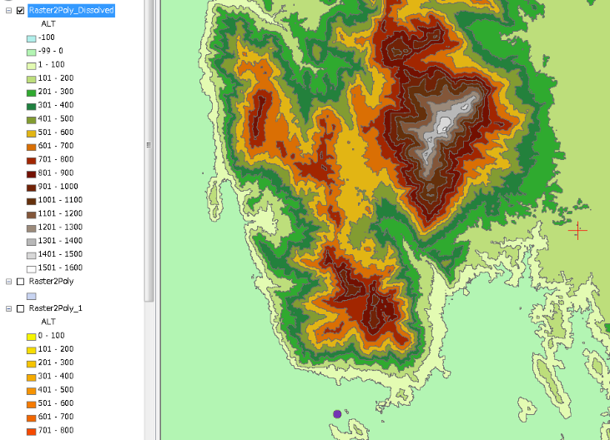
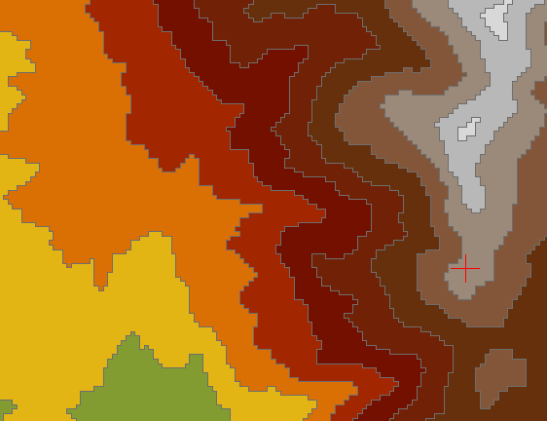
 | 結果ファイル：\\win\tdc\asean\Work\段彩図検討\AW3D30\data\THA\S\N012E102.tar\N012E102\加工\test.gdb の Raster2Poly_Dissolved
 |  |  | 拡大

⑤Smooth Polygon機能でポリゴン形状を滑らかにする。
 | ArcToolbox > Cartography tool > Generalization > Smooth Polygon (ポリゴンのスムージング）
 | 参考： https://geogeek.xyz/simplify-or-generalize-polygons-in-arcgis.html

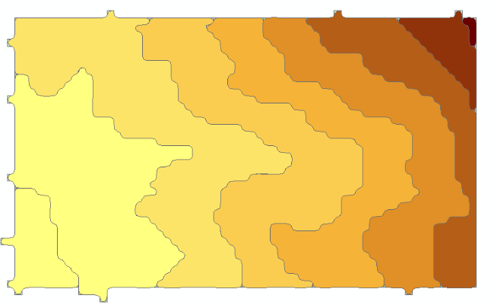
 | [PAEK](Polynomial Approximation with Exponential Kernel) | [ベジェ内挿] による方法 (BEZIER_INTERPOLATION)）
 | ＊スムージングの許容値 を50mとした場合
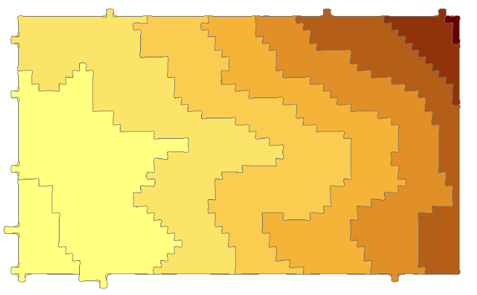

 | ＊スムージングの許容値 を100mとした場合
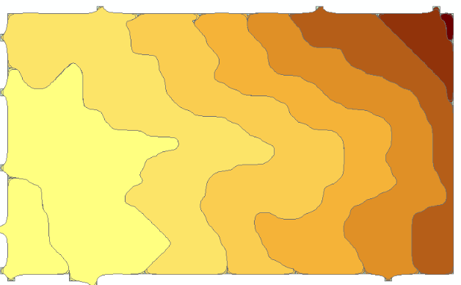
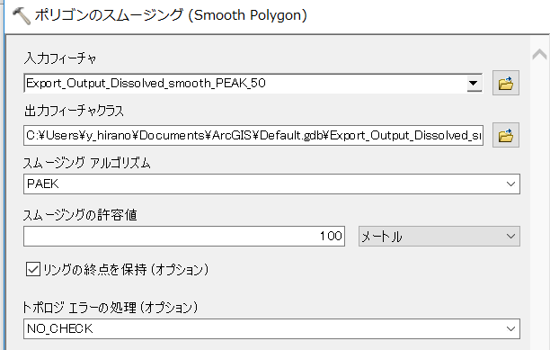

いくつか許容値を変えてみたなかでだいたいPAEKの100mがよさそうな感じだったので、以下ではこの許容値設定で処理を実施

【処理結果】
 | 結果ファイル：\\win\tdc\asean\Work\段彩図検討\AW3D30\data\THA\S\N012E102.tar\N012E102\加工\test.gdb の Raster2Poly_Dissolved_Smooth_PAEK_100m

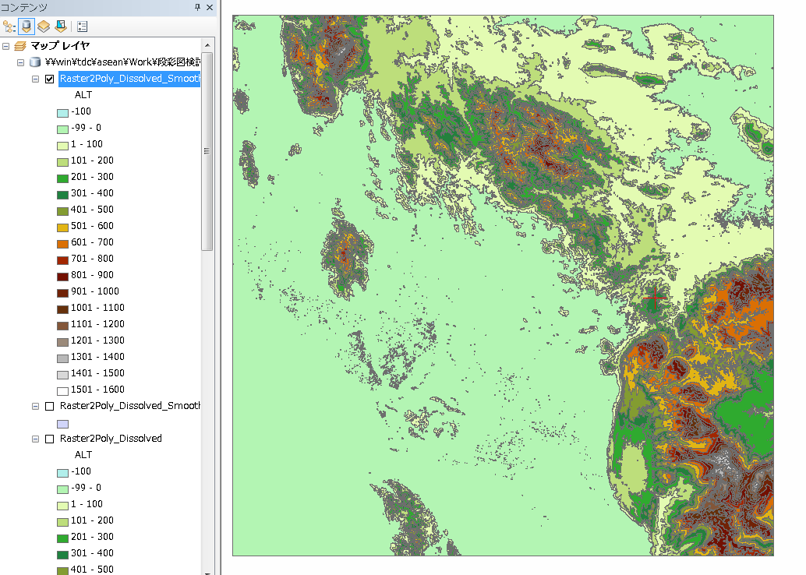

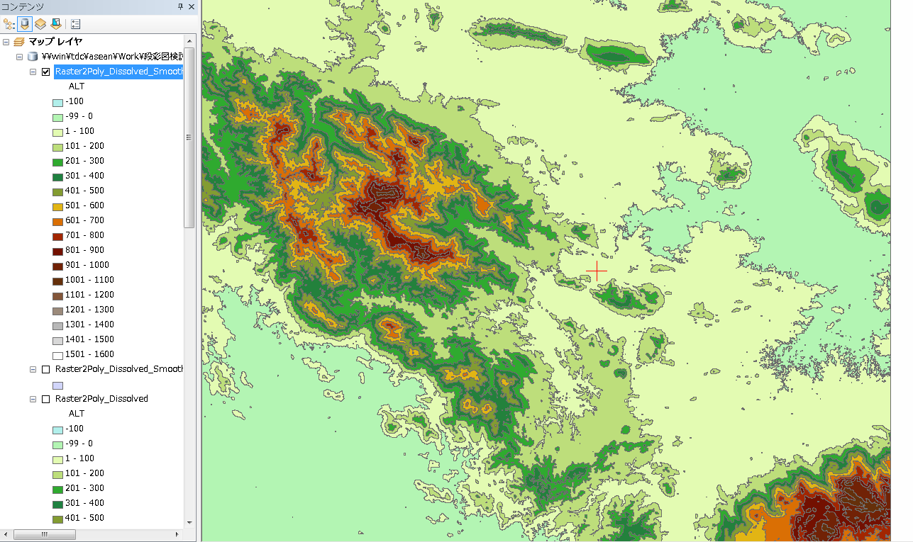

 | 拡大

リサンプル
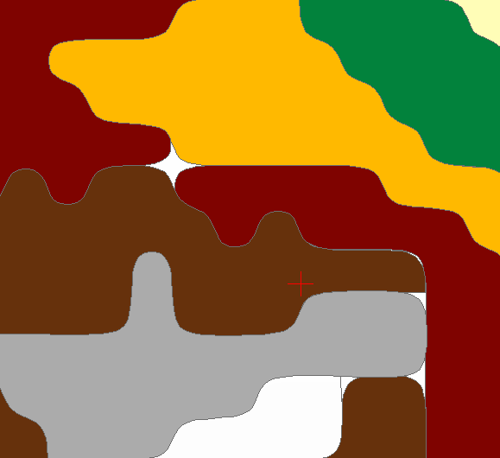
①-1 ラスタからポリゴンに変換
 | データが重すぎるため、あらかじめラスタをリサイズ(Resample)しておく。

 | １．ArcGISのエクステンションのSpatial Analystを有効にする。
 | ２．ArcToolbox - ラスタ - ラスタプロセッシング - リサンプル（Resample)を実行
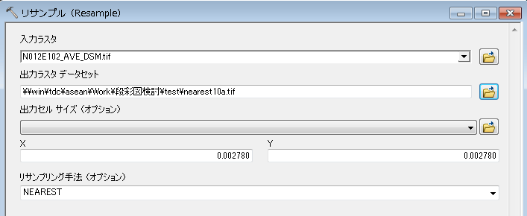
AW3Dは30m解像度であり、ファイルを開いた際の数字は、0.0002780。
これを10倍の粗さに落とす場合
この数字を10倍（0.002870）にする

いくつかアルゴリズムがあって試して比較したが、今回の精度だとそれほど結果に大きな差異は出なさそうなので、とりあえずNEAREST（最近隣内挿法）で処理
https://pro.arcgis.com/ja/pro-app/tool-reference/data-management/resample.htm

 | 結果
 |  | nearest10.tif
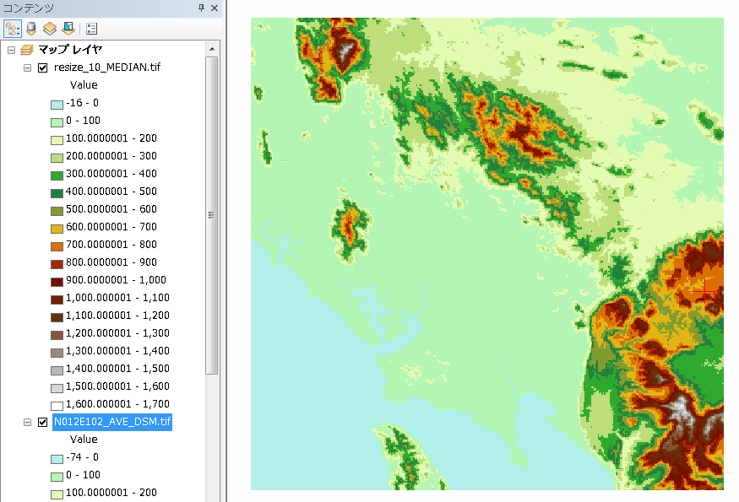

①-2
 | [等高線ポリゴン作成手順」シートの処理①～⑤を実施

 | ①ラスタからポリゴンに変換
 |  | ArcToolbox - 変換ツール - ラスターから変換 - ラスター→ポリゴン(Raster to Polygon)実行

 | ②ステップ①で作ったポリゴンデータのテーブルに対して新しい列を追加（by ArcCatalog） ＊数値フィールド
 |  | ＊フィールド名：ALT (short integer)

100m、200m単位にするとラスタのグリッドサイズと合わずにポリゴンが錯綜してしまうため、やむなく250m間隔とした。
処理元のラスタの解像度を下げると、250m間隔が限界。
 | ③ArcMapで②のテーブルを開いて、追加した列に対してフィールド演算を実施 |  |  | nearest10_poly
 |  | Int ( [GRIDCODE]/250 )*250

 |  | →これにより1m単位になっているグリッドごとの標高値を250m単位に変更

 | ④ArcMapで、ALTの値が同じポリゴンをDissolve
 |  | ディゾルブフィールド：ALT
 |  | マルチパート：OFF

ここで一定面積以下の小さなポリゴンを削除することで、データ量を削減するとともに、等高線の錯綜の原因をなくす。
（錯綜してしまった場合のイメージは下図参照）
①-3
 | ①上記④の結果をシェープファイルに出力する。
 |  | ＊Dissolve実行時点で出力先をFGDBでなくShapeにすると、必要なShapeAreaのフィールドが維持されないので
 |  | Dissolveを実行後、Shapeとして保存しなおす。

 | ②QGISでシェープを開いて、以下を実行。
 |  | ベクタ - 空間演算ツール - 微小ポリゴンの削除
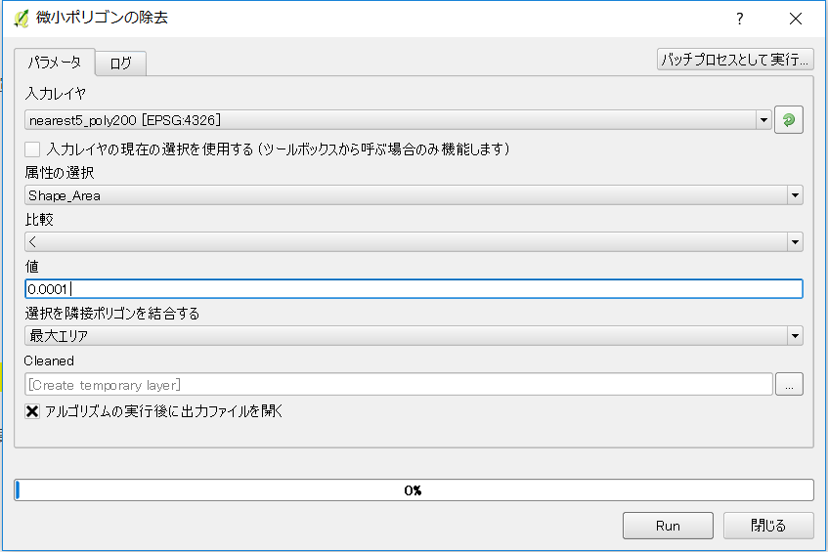
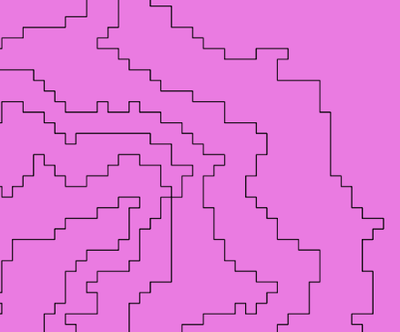

 | ③処理結果をシェープに保存する。 |  | nearest10_poly_dis_cleaned
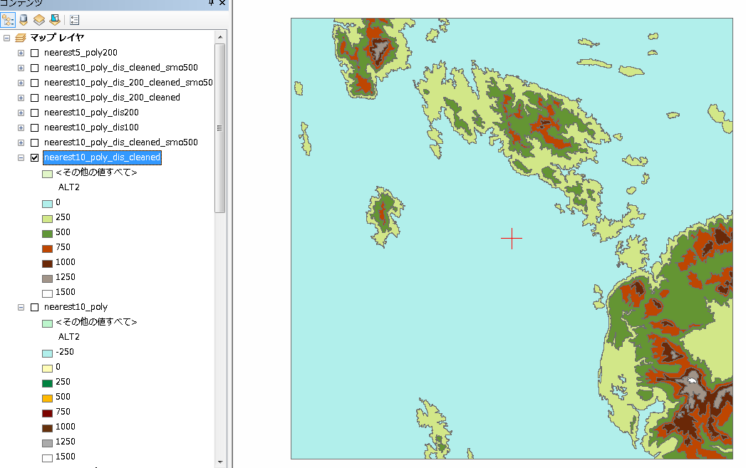

 |  |  |  |  |  | 拡大
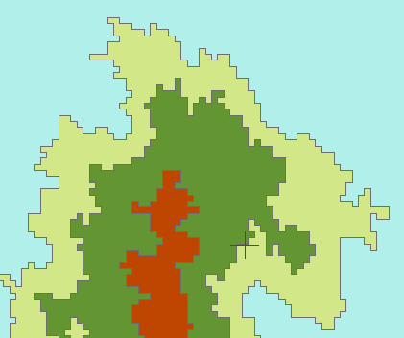

①-4
 | Smooth Polygon機能でポリゴン形状を滑らかにする。
 |  | ArcToolbox > Cartography tool > Generalization > Smooth Polygon (ポリゴンのスムージング）
 |  | 参考： https://geogeek.xyz/simplify-or-generalize-polygons-in-arcgis.html
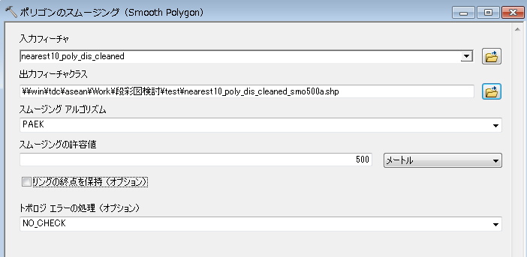

許容値を変えて試した結果として、見た目上、差異的に思われた値。絶対ではない。

 |  | nearest10_poly_dis_cleaned_smo500
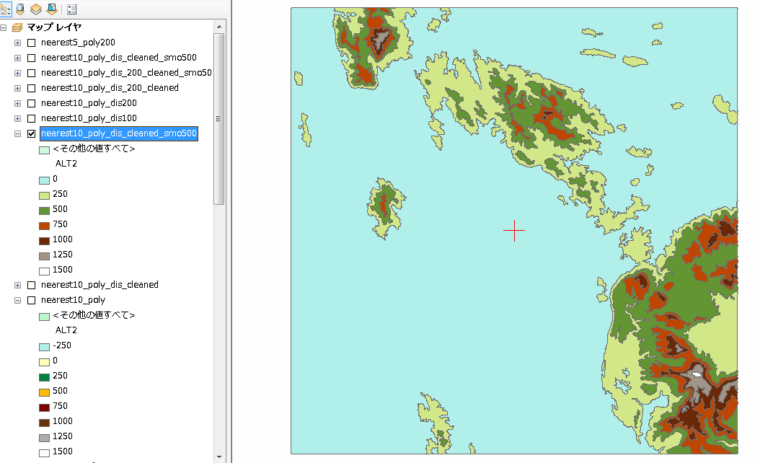

250m間隔の等高線ポリゴンとした結果、海と陸の境界の線が消えてしまっているので、全部作ったあと、陸域（Admin）のポリゴンで陸地のみになるよう処理する必要あり。

 | ＜参考＞
 |  | 同様の手順・設定で、等高線間隔だけ200mにした場合、下図のように等高線の錯綜が発生してしまう。

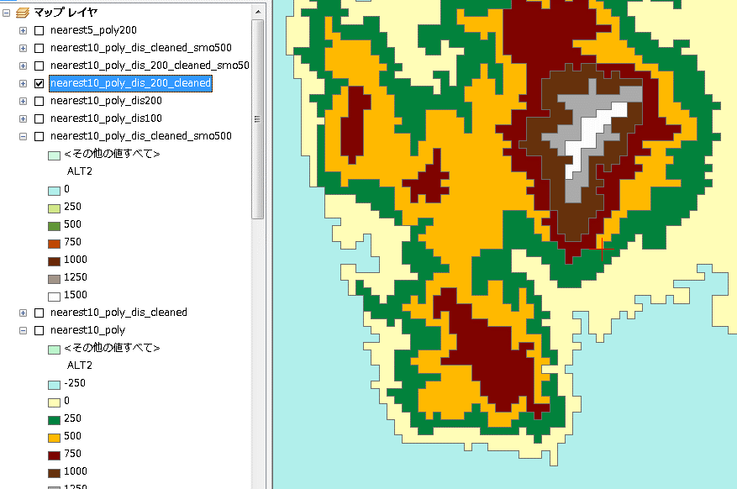

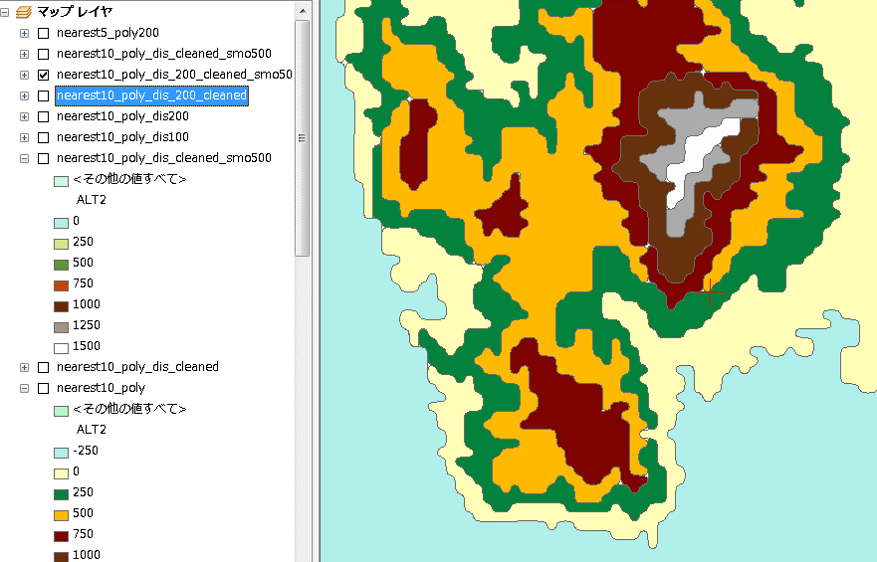
 |  |  |  |  | スムージングすると下図のように
 |  |  |  |  | 錯綜箇所でポリゴン間に隙間ができてしまう

